Sheet1
资源路径

创建技能数据

添加关键帧 处理

关键帧处理 节点头

每帧处理详细

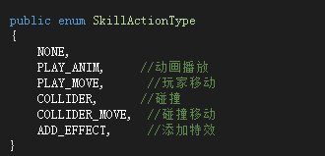
参数说明

播放动作

animaName：动作名

玩家移动

 |  | 后续可增加 曲线类别移动类型

FrameCount：移动总帧数
Speed：移动速度 （数值为-1时候 立即移动到目标点）

FrameCount：旋转总帧数
startAngle：起始角度
rotate：旋转角度

碰撞
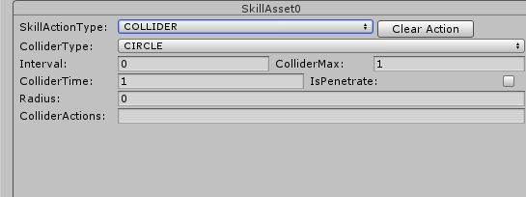
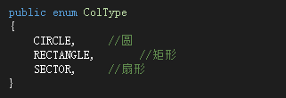

Interval:触发间隔 | 创建触发帧为负数的行为，作为碰触行为的待执行选项
ColliderMax:碰撞总次数
ColliderTime:存在时间
IsPenetrate：是否穿透
Radius:圆半径
ColliderActions：碰撞目标 执行对应的行为

X,Y,width,Height:对应矩形 参数

Angle：角度
Incircle：内圆半径
OutCircle：外圆半径

移动碰撞
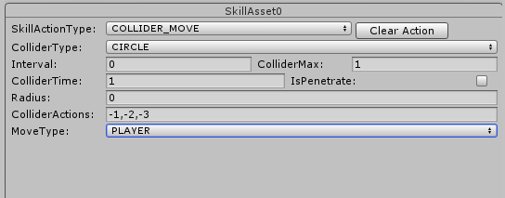

跟随玩家
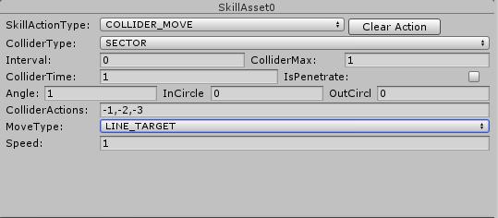
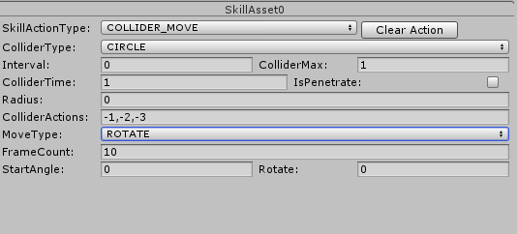
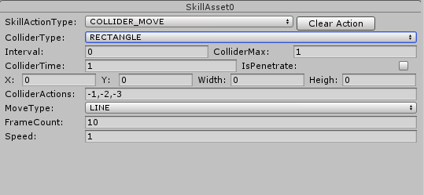

碰撞移动参数（参考玩家移动与碰撞创建参数）

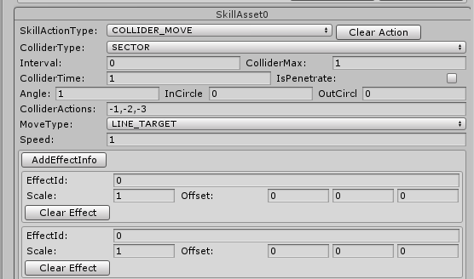

移动碰撞添加特效：（特效参数参考 添加特效）

添加特效

EffectId：特效id
Scale：缩放
Offset：相对偏移

